Sheet1
Khái niệm
Cổ phần | Vốn điều lệ của Công ty Cổ phần (CTCP) được chia thành nhiều phần bằng nhau => Gọi là cổ phần
Cổ đông | Người mua cổ phần của CTCP => Gọi là cổ đông.
Cổ phiếu | Cổ phiếu là giấy chứng nhận số tiền mà cổ đông đã đầu tư vào doanh nghiệp. Đó là chứng chỉ hoặc bút toán ghi sổ xác nhận QUYỀN SỞ HỮU CỔ PHẦN của cổ đông. Quyền sở hữu của cổ đông trong công ty cổ phần tương ứng với số lượng cổ phần mà cổ đông nắm giữ.
Cổ tức | Là một phần lợi nhuận sau thuế được chia cho các cổ đông của một công ty cổ phần. Cổ tức có thể được trả bằng tiền, cổ phiếu. Cổ đông chỉ được nhận cổ tức khi công ty kinh doanh có lãi, đã hoàn thành nghĩa vụ nộp thuế và các nghĩa vụ tài chính khác
Các mốc thời gian cần chú ý liên quan Cổ tức | - Ngày giao dịch không hưởng quyền = Là ngày giao dịch mà Người mua sẽ không được hưởng các quyền có liên quan (Quyền nhận cổ tức, quyền mua CP phát hành thêm, quyền dự đại hội cổ đông…). Để chốt danh sách Cổ đông sở hữu Cổ phiếu của công ty hiện tại
 | - Ngày đăng ký cuối cùng = Ngày chốt danh sách người sở hữu Cổ phiếu
 | - Ngày thanh toán = Ngày Cổ tức (Tiền mặt/Cổ phiếu) sẽ được trả về tài khoản chứng khoán của Cổ đông

Mệnh giá | Là giá trị mà công ty cổ phần ấn định cho một cổ phiếu và được ghi trên cổ phiếu.
Giá trị sổ sách | Là giá trị của cổ phiếu được xác định dựa trên cơ sở số liệu sổ sách kế toán của công ty. Được xác định bằng cách lấy vốn chủ sở hữu hoặc tổng giá trị tài sản thuần (phần giá trị chênh lệch giữa giá trị tổng tài sản với tổng số nợ) của công ty chia cho tổng số cổ phiếu thường đang lưu hành
Giá trị thị trường | Là giá trị thị trường hiện tại của cổ phiếu thường, được thể hiện trong giao dịch cuối cùng đã được ghi nhận. Được xác định bởi quan hệ cung - cầu trên thị trường (giá thống nhất mà người bán sẵn sàng bán nó và giá cao nhất mà người mua sẵn sàng trả để mua nó)
 | - Chú ý: Tại ngày giao dịch không hưởng quyền => Giá Cổ phiếu sẽ được điều chỉnh giảm theo công thức sau
 | 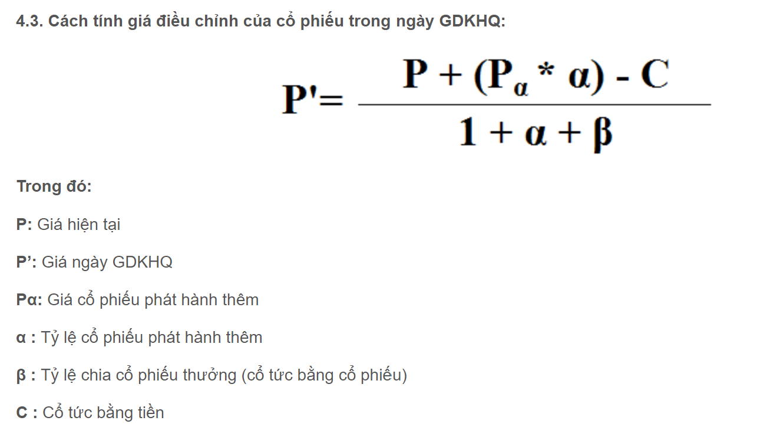 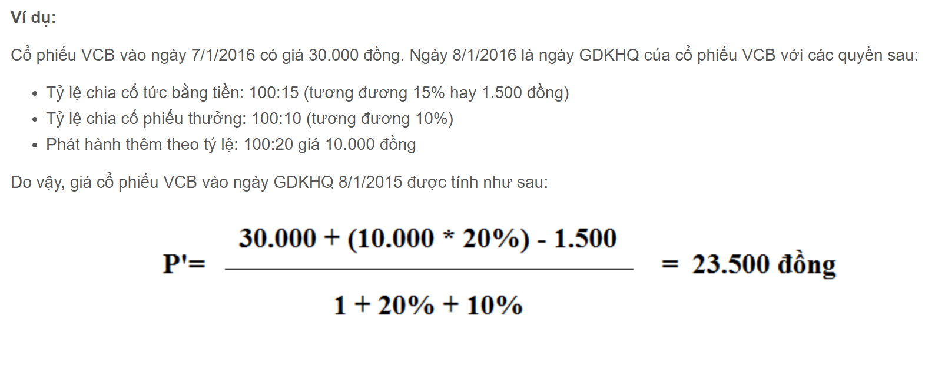
 | Lý do phải điều chỉnh giảm giá Cổ phiếu: Theo tâm lý chung, nếu giá CP không được điều chỉnh giảm sau khi chia cổ tức thì gần ngày chia cổ tức, người đang giữ CP sẽ không muốn bán CP (vì NĐT mong đợi được nhận cổ tức); và ngay sau khi được chia cổ tức, NĐT đều muốn bán CP. Chính điều này sẽ làm phát sinh trường hợp: nhu cầu mua CP trước ngày hưởng cổ tức và nhu cầu bán CP sau ngày hưởng cổ tức sẽ tăng. Để cân bằng thị trường thì giá CP phải được điều chỉnh giảm ngay sau khi chia cổ tức. Ngoài ra, nếu NĐT quyết định mua CP sau ngày được chia cổ tức thì luôn mong muốn được mua với giá thấp hơn giá trước khi chia cổ tức (vì NĐT này đến năm sau mới được chia cổ tức). Do vậy, để đảm bảo nguyên tắc công bằng thì giá CP phải được điều chỉnh giảm và tỷ lệ điều chỉnh giảm đúng bằng tỷ lệ được nhận cổ tức. Nguyên tắc công bằng này được ghi nhận tại Điều 4 Luật Chứng khoán. Hơn nữa, nếu chia cổ tức bằng CP thì làm tăng lượng CP đang lưu hành. Khi xảy ra trường hợp này, giá CP đương nhiên phải được điều chỉnh giảm. Vì cùng một lượng lợi tức, nhưng được chia cho nhiều CP hơn thì giá trị của mỗi CP sẽ giảm. Do vậy, NĐT cần hiểu bản chất các nghiệp vụ này để có những đánh giá chính xác về giá trị NĐT cũng như xác định được quyền lợi của mình.

Lợi nhuận đầu tư chứng khoán đến từ đâu? | - Hưởng Cổ tức (Dưới dạng Tiền mặt hoặc Cổ phiếu)
 | - Lợi nhuận = Chênh lệch giữa Giá mua - Giá bán chứng khoán - (Phí giao dịch + Thuế)
 | - Cổ phiếu thưởng
 | - Quyền mua Cổ phiếu với giá ưu đãi

Các bước để đầu tư chứng khoán? | 1. Mở tài khoản chứng khoán => Liên hệ Phone/Zalo 036.906.6868 để được hỗ trợ
 | 2. Nộp tiền vào tài khoản => Nộp tiền mặt tại Bank/Chuyển khoản vào TKCK
 | 3. Tiến hành Mua/Bán Cổ phiếu qua Gọi điện thoại/Phần mềm trên Web/Smartphone (Có File HDSD sau khi mở TKCK)

Giờ giao dịch Mua/Bán Chứng khoán | Sáng 9h-11h30. Chiều 13h-15h

Các Sàn giao dịch Mua/Bán Chứng khoán | HSX = Sàn giao dịch Chứng khoán Hồ Chí Minh
 | HNX = Sàn giao dịch Chứng khoán Hà Nội
 | UPCOM = Nơi giao dịch chứng khoán của công ty đại chúng chưa được niêm yết

Các loại lệnh đặt Mua/bán Chứng khoán | Lệnh ATO = Lệnh đặt Mua/bán chứng khoán tại mức giá mở cửa. Lệnh ATO được ưu tiên trước lệnh LO khi so khớp lệnh. Có thể đặt lệnh ATO trong khoang 9h-9h15 trên sàn HSX
 | Lệnh LO = Lệnh đặt Mua/bán chứng khoán tại 1 mức giá xác định hoặc tốt hơn.
 | Lệnh ATC = Lệnh đặt Mua/bán chứng khoán tại mức giá đóng cửa. Lệnh ATC được ưu tiên trước lệnh LO khi so khớp lệnh. Có thể đặt lệnh ATC trong khoang 14h30-14h45 trên sàn HSX và HNX
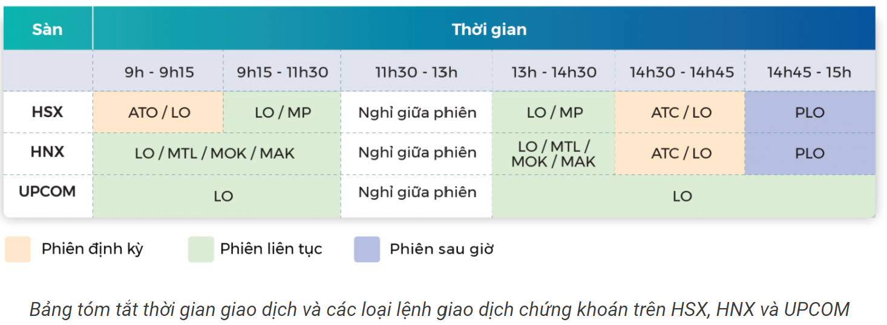
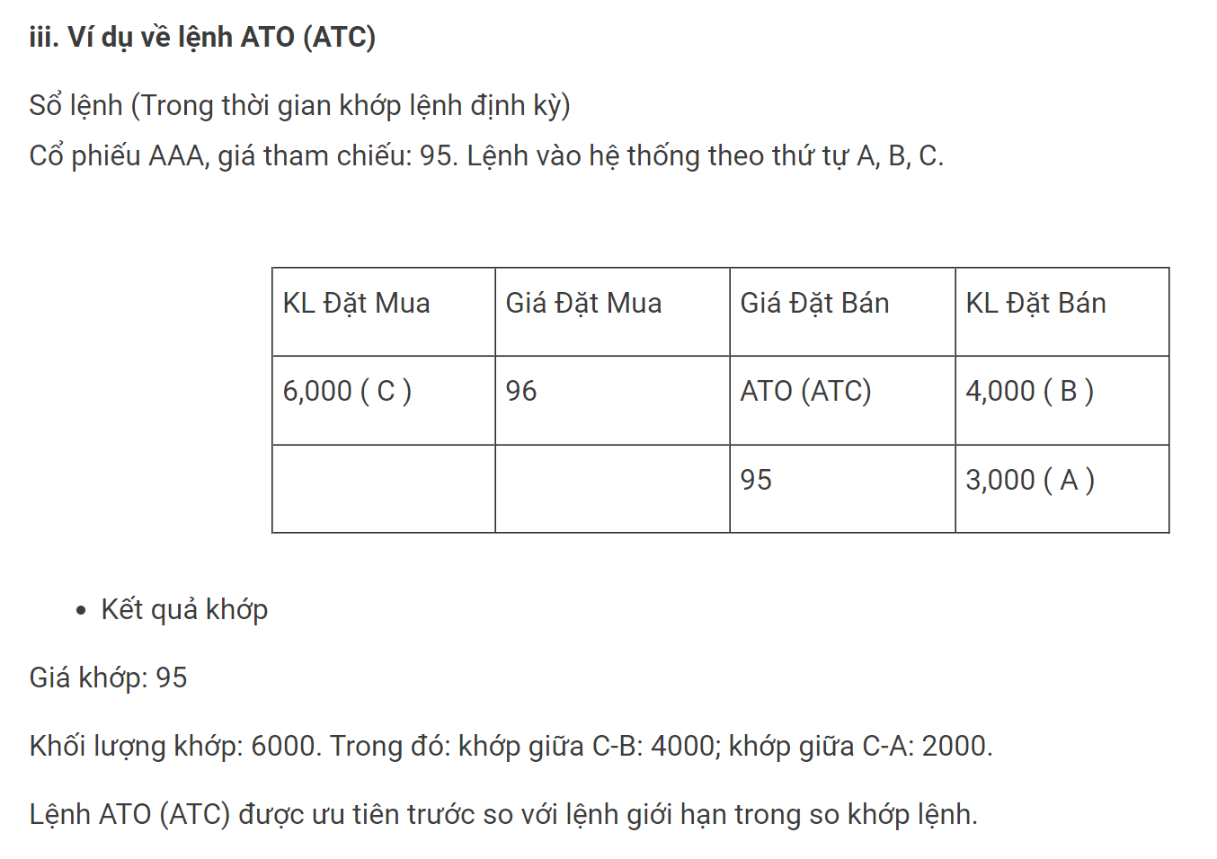

Các mốc thời gian cần chú ý khi Mua/bán CP | Ngày T+0 = Ngày giao dịch Mua/bán thành công
 | Ngày T+1 = 01 ngày làm việc tiếp theo, tính từ ngày T
 | Ngày T+2 = 02 ngày làm việc tiếp theo, tính từ ngày T. Chú ý:
 | + Nếu bạn Bán cổ phiếu => Sáng ngày T+2 Tiền về Tài khoản (VD: Bạn Bán CP ngày 01/01/2020 => Sáng ngày 03/01/2020, tiền về TK) Nếu bạn muốn nhận được tiền ngay => Sử dụng nghiệp vụ Tạm ứng tiền bán Cổ phiếu, phí hiện hành rất rẻ chỉ 0,038%/Ngày (Tối thiểu 50k/Lần ứng)
 | + Nếu bạn Mua cổ phiếu => Cuối chiều ngày T+2, Cổ phiếu mới về Tài khoản. Do đó sáng ngày T+3 bạn mới giao dịch Mua/bán tiếp được (VD: Bạn Mua CP ngày 01/01/2020 => Chiều ngày 03/01/2020, CP về TK. Sáng ngày 04/01/2020, bạn có thể tiến hành Mua/Bán CP tiếp )

Margin là gì? | Margin hay giao dịch ký quỹ là một thuật ngữ trong đầu tư chứng khoán đề cập đến việc nhà đầu tư có thể sử dụng khoản vay từ công ty CTCK và thế chấp khoản vay bằng chính cổ phiếu mà nhà đầu tư đã mua

10 dấu hiệu nhận biết cổ phiếu tồi | https://www.youtube.com/watch?v=o5zlgyIYbS8&t=307s
10 dấu hiện nhận biết cổ phiếu sắp tăng giá | https://www.youtube.com/watch?v=6LYdbCPiRkM
Giao dịch theo dòng tiền và cách phát hiện dòng tiền lớn tham gia thị trường | https://finashark.vn/trading-blog/giao-dich-theo-dong-tien-va-cach-phat-hien-dong-tien-lon-tham-gia.html

